2024_04_data
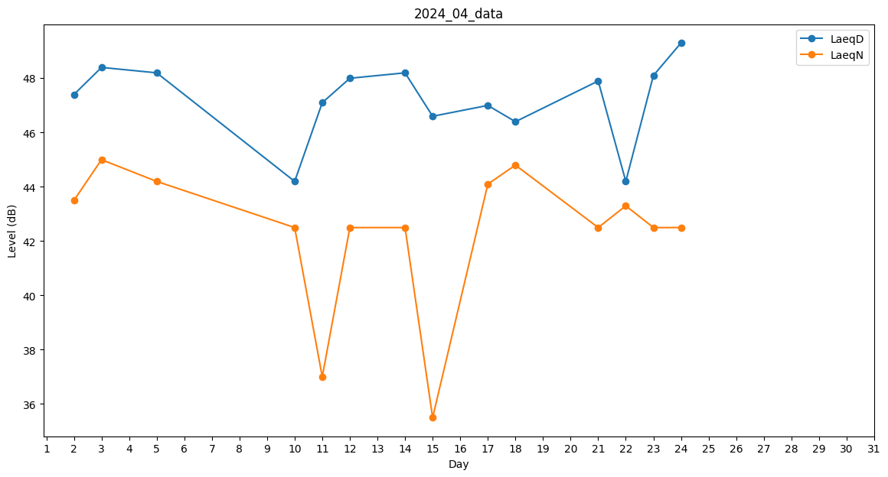
Day | LaeqD | LaeqN
1 | 0 | 40.7
2 | 47.4 | 43.5
3 | 48.4 | 45
4 | 0 | 0
5 | 48.2 | 44.2
6 | 45.9 | 0
7 | 0 | 0
8 | 40.8 | 0
9 | 0 | 0
10 | 44.2 | 42.5
11 | 47.1 | 37
12 | 48 | 42.5
13 | 47.6 | 0
14 | 48.2 | 42.5
15 | 46.6 | 35.5
16 | 46.8 | 0
17 | 47 | 44.1
18 | 46.4 | 44.8
19 | 47.4 | 0
20 | 47.4 | 0
21 | 47.9 | 42.5
22 | 44.2 | 43.3
23 | 48.1 | 42.5
24 | 49.3 | 42.5
25 | 48 | 0
26 | 0 | 0
27 | 0 | 0
28 | 0 | 0
29 | 0 | 0
30 | 0 | 0

